0930測試
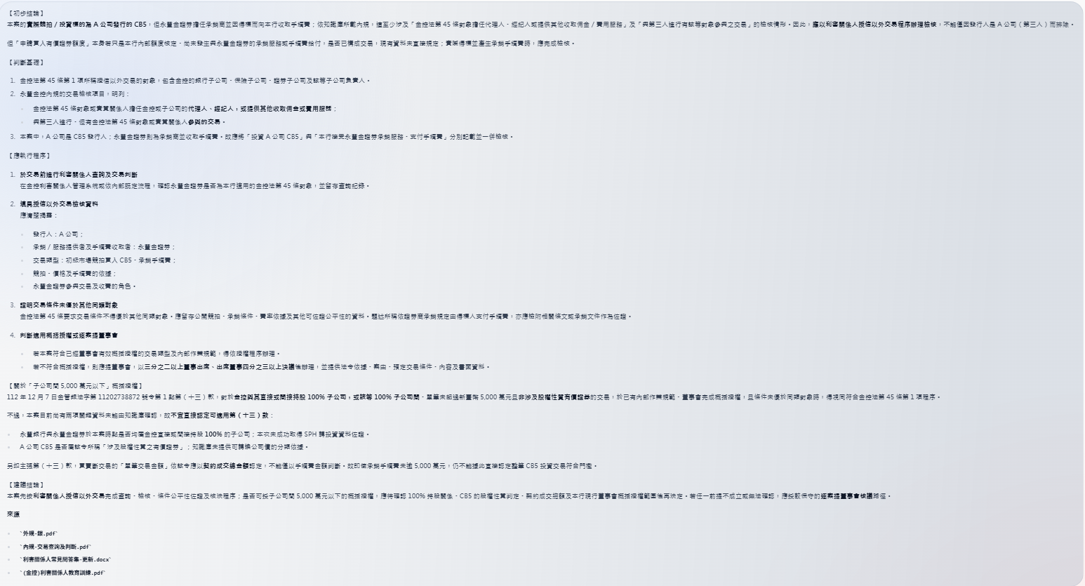
以本機路徑、JSONL、切塊檔案或 grep 檢索 | 知識庫檢索
永豐投信董事長配偶的妹妹，請問是否需要建檔為利害關係人？
 | 永豐投信董事長配偶的妹妹，請問是否需要建檔為利害關係人？

如何操作金控利害關係人管理系統

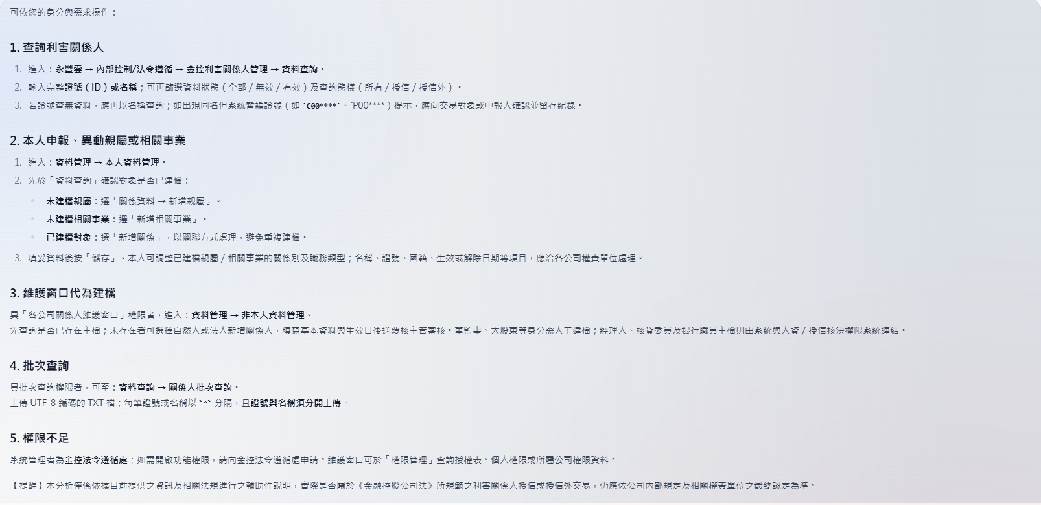

 | 如何操作金控利害關係人管理系統

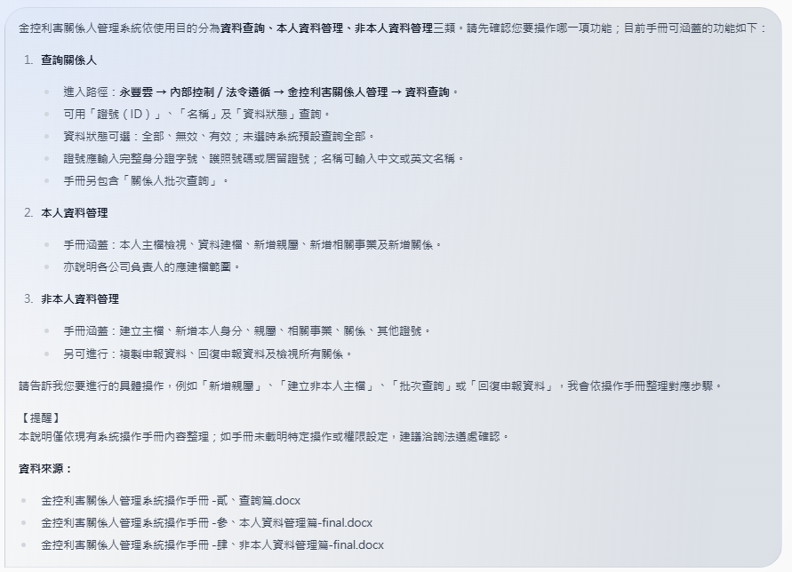

請問永豐餘紙業是否為本公司的利害關係人？ | 請問永豐餘紙業是否為本公司的利害關係人？

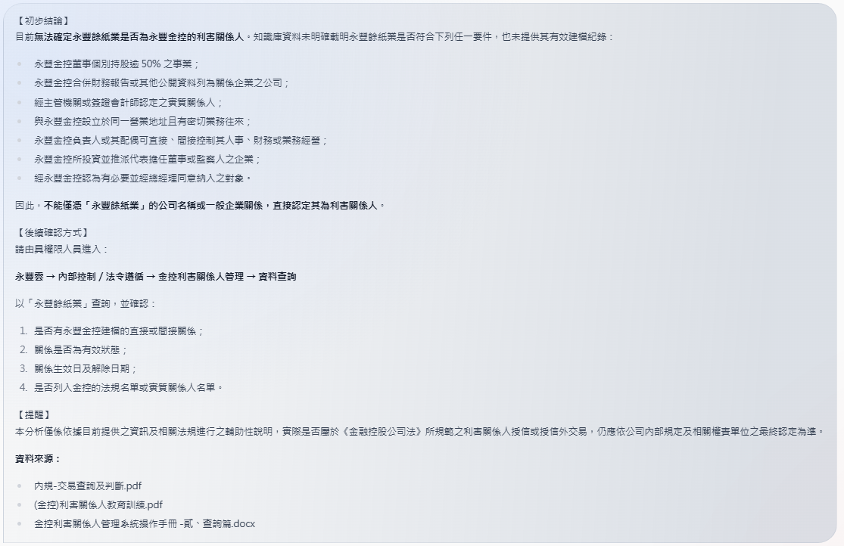

本金控董事長甲之堂哥丁因擔任銀行子公司授信戶A公司之負責人，丁同時也是銀行子公司協理的哥哥，銀行子公司對A公司授信，是否因此而使該授信為利害關係人授信？

永豐銀行及永豐金證券共同採購資訊系統，與外部資訊廠商簽署合約，合約總金額1,000萬元，永豐銀行分攤600萬元，永豐金證券分攤400萬元，請問此交易是否屬於利害關係人交易？是否應依利害關係人程序辦理？相關程序為何？

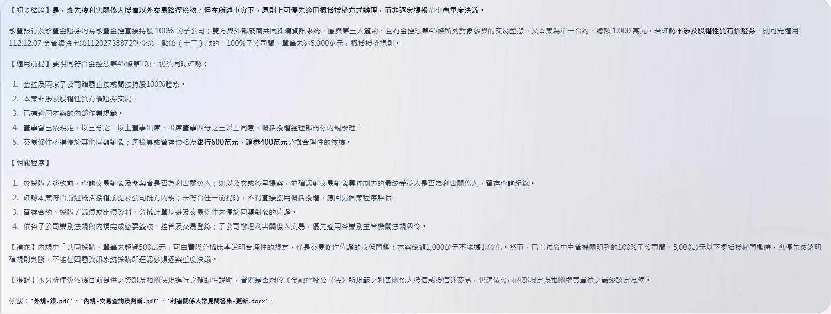

 | 本金控董事長甲之堂哥丁因擔任銀行子公司授信戶A公司之負責人，丁同時也是銀行子公司協理的哥哥，銀行子公司對A公司授信，是否因此而使該授信為利害關係人授信？

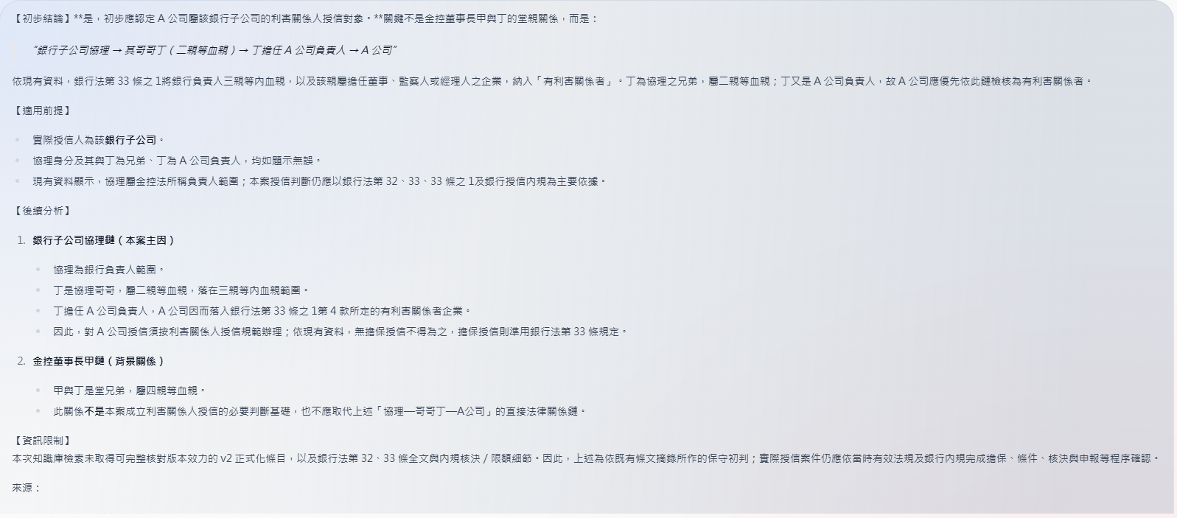

如何判斷最終受益人？

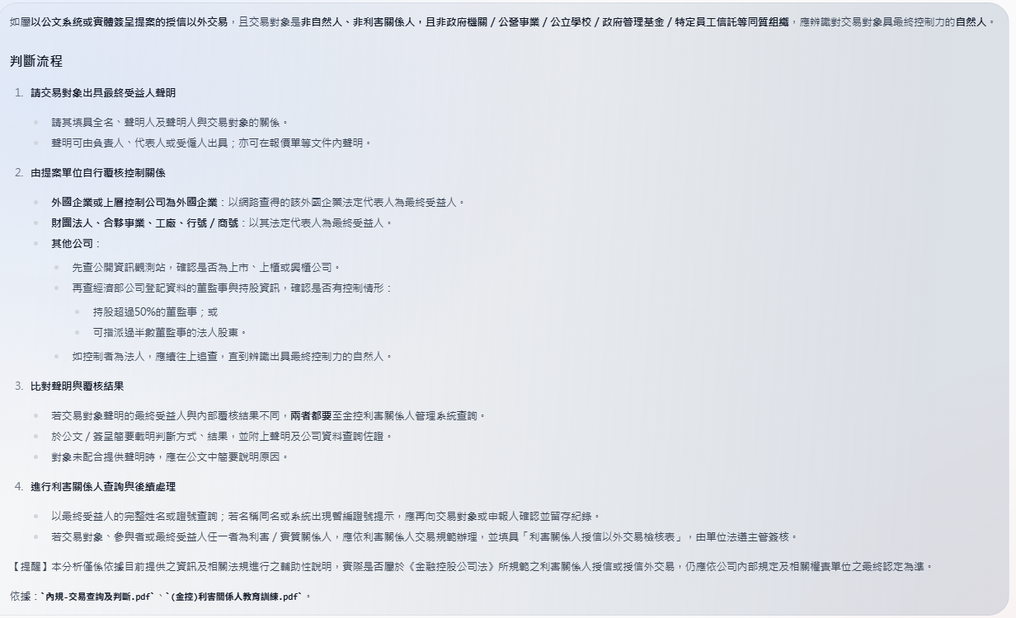

 | 永豐銀行及永豐金證券共同採購資訊系統，與外部資訊廠商簽署合約，合約總金額1,000萬元，永豐銀行分攤600萬元，永豐金證券分攤400萬元，請問此交易是否屬於利害關係人交易？是否應依利害關係人程序辦理？相關程序為何？

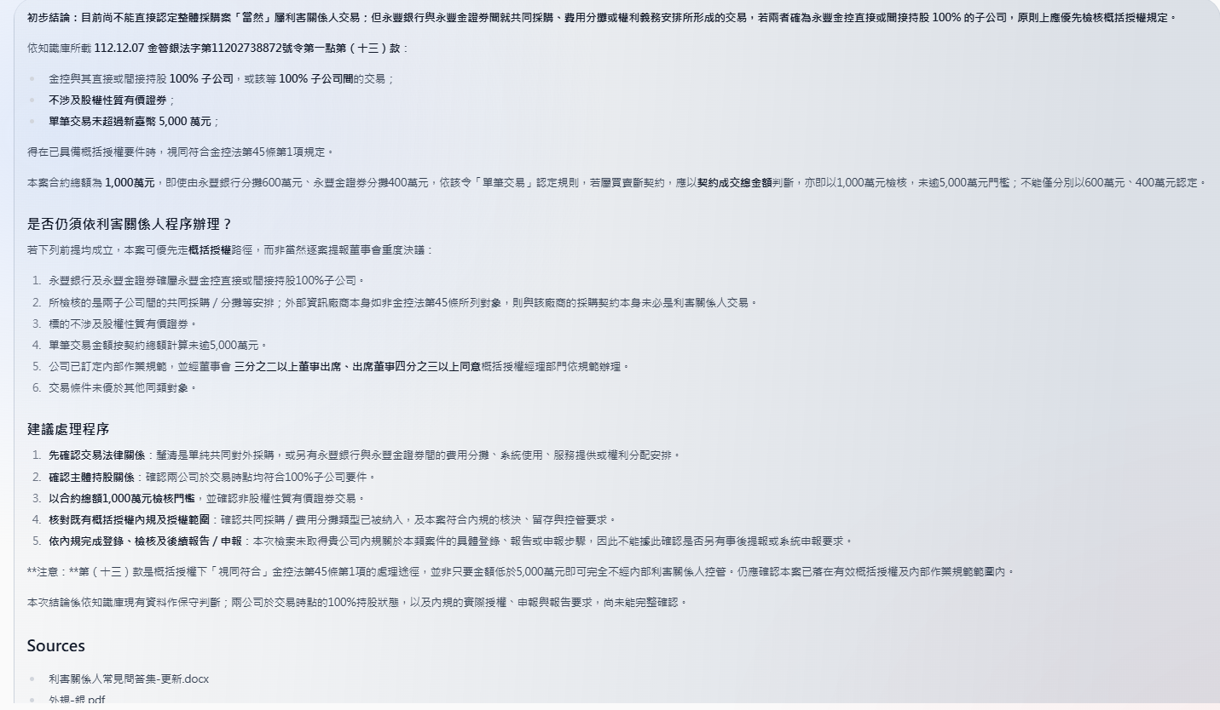
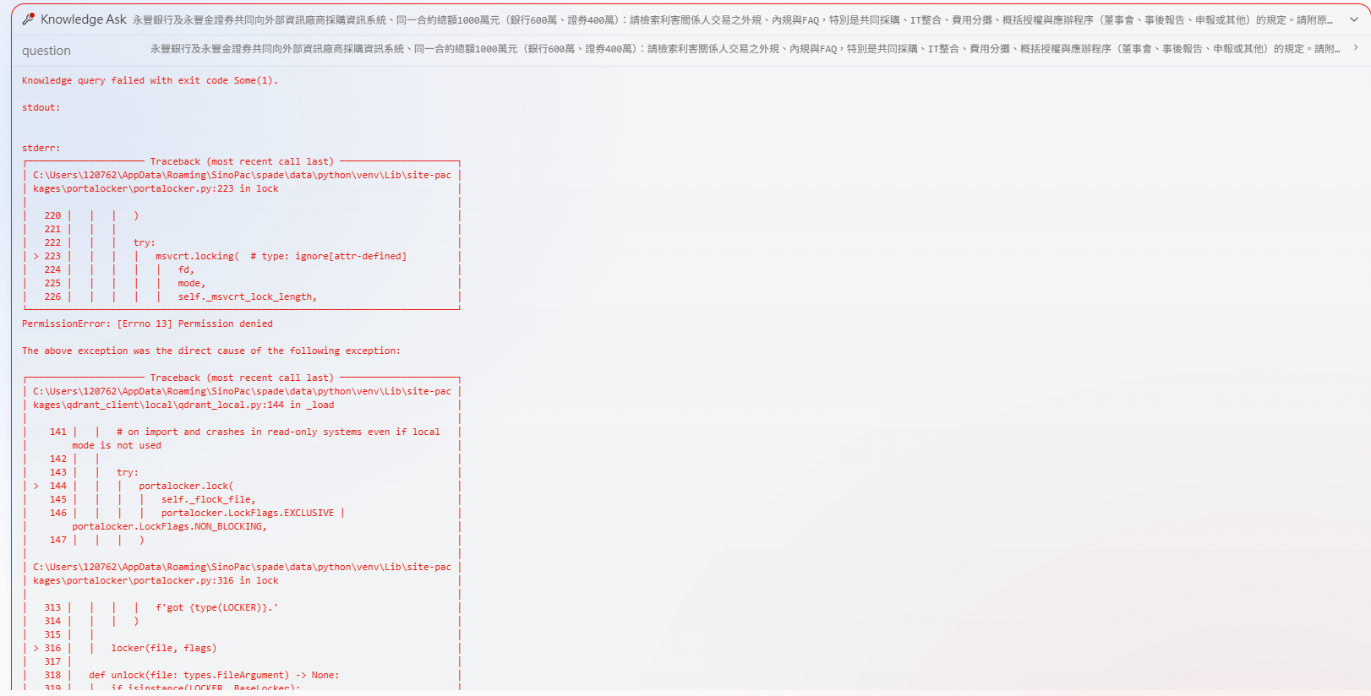

請問金控總經理擔任台北表演藝術中心的董事，是否需要建檔台北表演藝術中心？

請問本行法金業務單位規劃申請「A公司CB5(第五次無擔保可轉換公司債)」買入有價證券額度(即供本行投資該標的的額度)，供本行金融市場處在初級市場競拍永豐金證券承銷的A公司CB5(第五次無擔保可轉換公司債)】，並且依中華民國證券商業同業公會證券商承銷或再行銷售有價證券處理辦法第12條第4項規定，得標人應給付手續費予證券承銷商。請問是否為利害關係人交易？應執行甚麼程序？

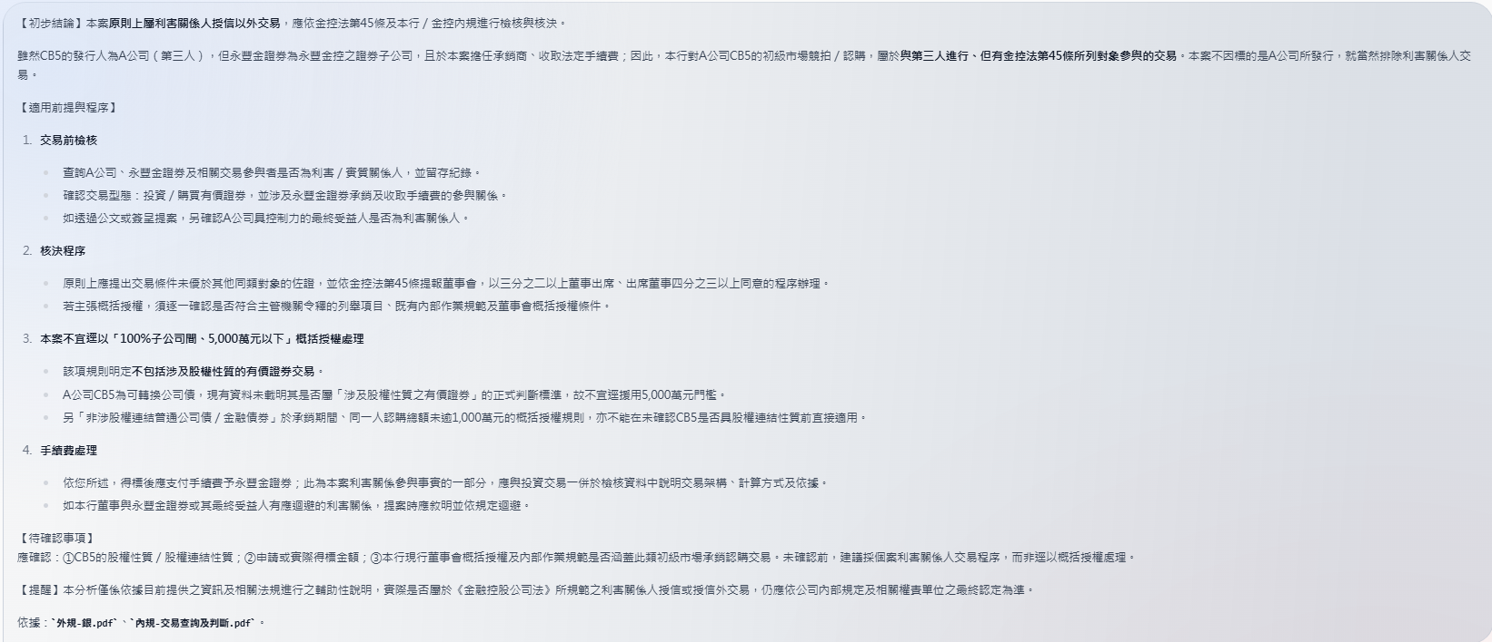

 | 如何判斷最終受益人？

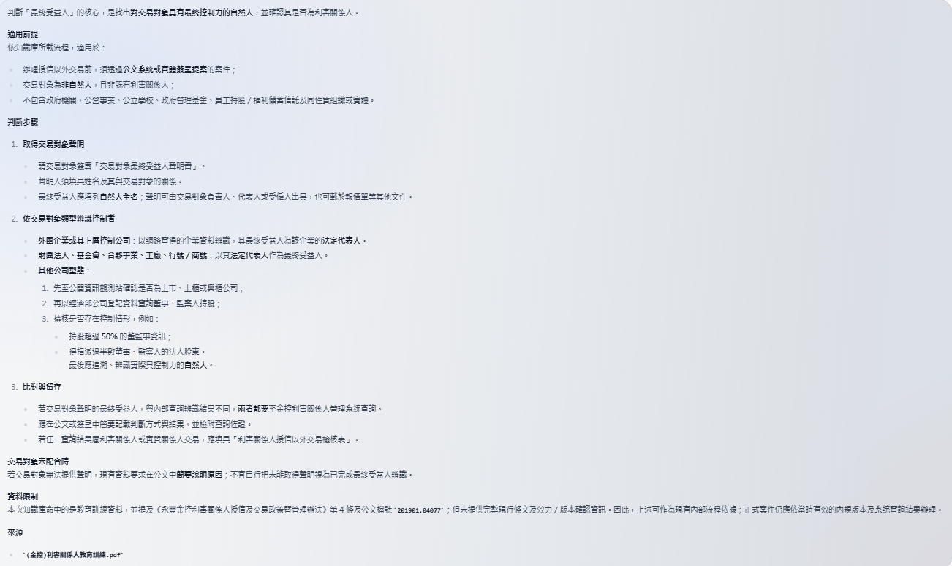

 | 請問金控總經理擔任台北表演藝術中心的董事，是否需要建檔台北表演藝術中心？

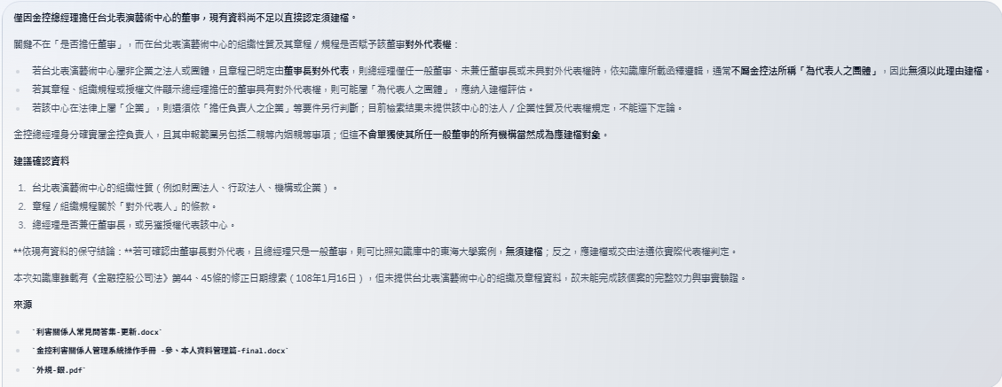

 | 請問本行法金業務單位規劃申請「A公司CB5(第五次無擔保可轉換公司債)」買入有價證券額度(即供本行投資該標的的額度)，供本行金融市場處在初級市場競拍永豐金證券承銷的A公司CB5(第五次無擔保可轉換公司債)】，並且依中華民國證券商業同業公會證券商承銷或再行銷售有價證券處理辦法第12條第4項規定，得標人應給付手續費予證券承銷商。請問是否為利害關係人交易？應執行甚麼程序？

